Sheet1
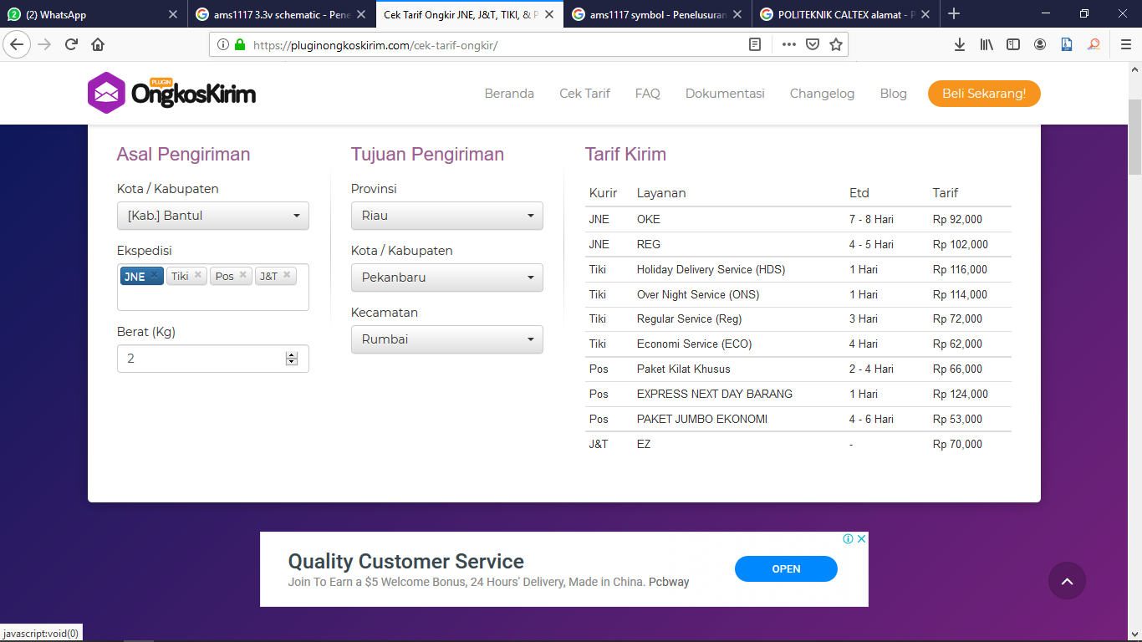
1. Harga Komponen
No | Kompoenen | Harga | kebutuhan | total | Keterangan
1 | Res 1/4W, 1%, 220 Ohm | 100 | 15 | Rp1500 | Keselurauhan harga komponen bisa dicek di jogjarobotika.com (tidak saya mark up atau saya lebihkan mas)
2 | Res 1/4W, 1%, 4K7 Ohm | 100 | 5 | Rp500
3 | Cap SMD 0805 1uf | 300 | 10 | Rp3000
4 | Cap SMD 0805 4,7uf | 300 | 10 | Rp3000
5 | USB B female PCB | 3000 | 5 | Rp15000
6 | USB A Female PCB | 2000 | 5 | Rp10000
7 | AMS1117 3V3 | 2000 | 5 | Rp10000
8 | 6N137 | 6000 | 5 | Rp30000
9 | Sokcet IC 8Pin | 500 | 5 | Rp2500
10 | Arduino Stackable Header 8 pin | 4000 | 10 | Rp40000
11 | 1 x 40 Pin male header | 3000 | 1 | Rp3000
12 | DIP Switch 2pin | 3000 | 5 | Rp15000
 | TOTAL HARGA KOMPONEN UNTUK 5 PCS |  |  | Rp133500

2. Cetak PCB
Minimal Order 200 dapat kurang lebih diatas 5 PCS (insyaallah dapat kurang lebih 10PCS)
 |  |  | TOTAL HARGA CETAK | Rp200,000

3. Desain PCB
 |  |  | TOTAL HARGA DESAIN | Rp20,000

4. Perakitan
 |  |  | TOTAL HARGA RAKIT UNTUK 5 PCS | Rp36,500
5. Lain2
 |  |  | Lain - lain | Rp10,000

TOTAL KESELURUHAN HARGA |  |  |  | Rp400000 | (BELUM ONGKIR)
ONGKIR MENYESUAIKAN TYPE JASA PENGIRIMAN

